Hoja1
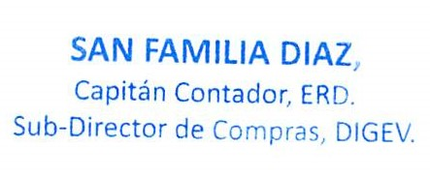
REPUBLICA DOMINICANA
Dirección General de las Escuelas Vocacionales de las FF. AA. y la P. N.
SANTO DOMINGO ESTE
TODO POR LA PATRIA

Relacion de Compras por Debajo del Umbral Correspondiente al mes de Abril del año 2023

No. Orden de Compra | Proceso de Contratación No. Expediente / Referencia | Fecha de registro | PROVEDORES | RNC | DESCRIPCIÓN | TIPO DE PROCESO | VALOR RD$ | ENLACE
DIGEV-2023-00090 | DIGEV-UC-CD-2023-0032 | 20/04/2023 | Viamar, SA | 101011149 | SERVICIO DE MANTENIMIENTO DE VEHICULO. | Compras por Debajo del Umbral | 16,141.94 | Ver Proceso
DIGEV-2023-00091 | DIGEV-UC-CD-2023-0033 | 24/04/2023 | Viamar, SA | 101011149 | SERVICIO DE MANTENIMIENTO DE VEHICULO. | Compras por Debajo del Umbral | 24,363.45 | Ver Proceso
DIGEV-2023-00095 | DIGEV-UC-CD-2023-0034 | 26/04/2023 | Suplidores Hersarahalex, SRL | 132273052 | ADQUISICIÓN DE UTENSILIOS PARA EVENTOS. | Compras por Debajo del Umbral | 21,782.80 | Ver Proceso
TOTAL RD$ |  |  |  |  |  |  | 62,288.19

